bank_details
Required Information | Fill in
账户开户名： Bank Account Name: | 蘇笏玄 | SU HU HSUAN
开户行： Bank Name: | 第一銀行 大坪林分行 | Firstbank Dapinglin Branch
账户号： Bank Account Number: | 22268132836
开户行地址： Bank Address: | 新北市新店區民權路82號 | No.82, Minquan Rd., Xindian Dist., New Taipei City 231, Taiwan (R.O.C.)
银行swift code Bank Swift Code: | FCBKTWTP
电子邮箱： Email: | freetime33@hotmail.com
联系人姓名 contact name | 蘇笏玄 SU HU HSUAN
联系电话： Contact Number: | +886 933367124
地址： Address: | 屏東縣屏東市廣東路954巷三弄12號 | No. 12, Aly. 3, Ln. 954, Guangdong Rd., Pingtung City, Pingtung County 900, Taiwan (R.O.C.)
邮编： Postal Code: | 90066
身份证号码： Identification Card Number (for freelance only)： | T123673839

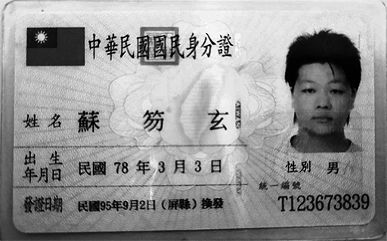 身份证电子档 Copy of Identification Card (for freelance only)

